Formelsamling
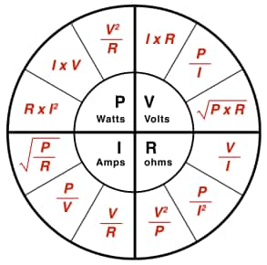
OHMS lov og effektformelen
Formel | Ukjent | P | U (V) | R (Ω) | I (A) | Resultat
P = U × I | P |  | 230 |  | 10 | 2300 | W
P = I² × R | P |  |  | 23 | 10 | 2300 | W
P = U² / R | P |  | 230 | 23 |  | 2300 | W
U = P / I | U | 2300 |  |  | 10 | 230 | V
U = I × R | U |  |  | 23 | 10 | 230 | V
U = √(P × R) | U | 2300 |  | 23 |  | 230 | V
R = U / I | R |  | 230 |  | 10 | 23 | Ω
R = P / I² | R | 2300 |  |  | 10 | 23 | Ω
R = U² / P | R | 2300 | 230 |  |  | 23 | Ω
I = P / U | I | 2300 | 230 |  |  | 10 | A
I = U / R | I |  | 230 | 23 |  | 10 | A
I = √(P / R) | I | 2300 |  | 23 |  | 10 | A

Amperetimer
Formel | Ukjent | I (A) | U (V) | h (timer) | Ah | S (VA) | Resultat |  | Timer | Minutter
I = Ah / h | A |  |  | 0.25 | 60 |  | 240 | A | 0.1 | 6
I = S / U | A |  | 230 |  |  | 750 | 3.2608695652 | A | 0.25 | 15
Ah = I × h | Ah | 10 |  | 0.25 |  |  | 2.5 | Ah | 0.33 | 20
h = Ah / I | h | 10 |  |  | 2.5 |  | 0.25 | timer | 0.5 | 30
U = S / I | V | 10 |  |  |  | 750 | 75 | V | 0.6 | 36
S = I × U | VA | 10 | 12 |  |  |  | 120 | VA | 1 | 60

Tilsynelatende effekt (S) og Aktiv effekt (P)
Formel | Ukjent | P (W) | S (VA) | Effektfaktor (cos φ) | Resultat |  |  |  | Spoler/kondensator gir Q:
P = S × cos(φ) | P |  | 1100 | 0.8 | 880 | W |  |  | Positiv Q = | Induktiv last
S = P / cos(φ) | S | 1000 |  | 0.8 | 1250 | VA |  |  | Negativ Q = | Kapasitiv last
cos(φ)= P / S | Effektfaktor | 1000 | 1100 |  | 0.90909090909 |  |  |  | Ingen Q = | Resistiv last

Kraftelektronikk
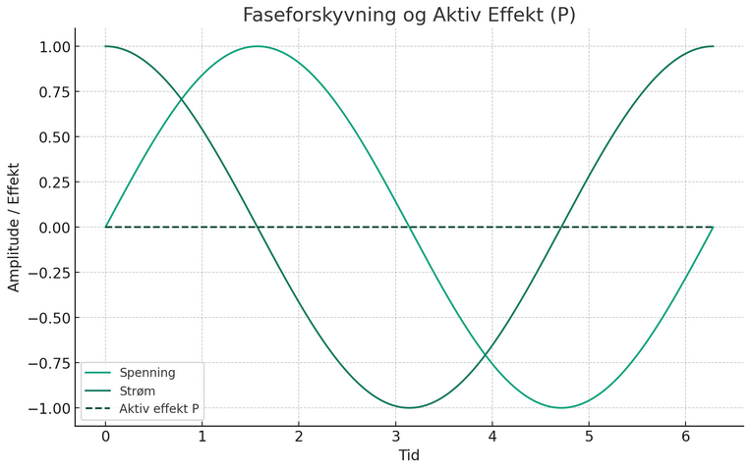
P = U x I men hva skjer når U og I er sinuskurver?
… og strøm og spenning ikke er i fase?

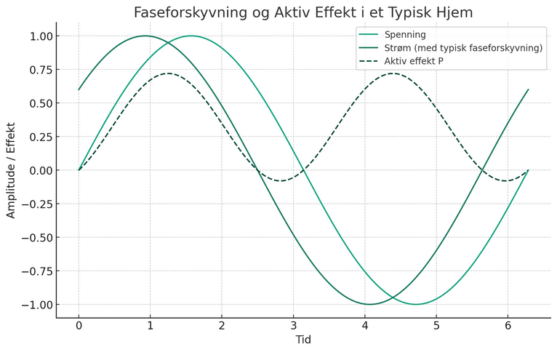

Graf
 | I | U
0 | 0 | 0
0.062831853072 | 0.062790519529 | 0.062790519529
1 | 0.84147098481 | 0.84147098481
1.0628318531 | 0.87373639652 | 0.87373639652
2 | 0.90929742683 | 0.90929742683
2.0628318531 | 0.88137306 | 0.88137306
3 | 0.14112000806 | 0.14112000806
3.0628318531 | 0.078679396768 | 0.078679396768
4 | -0.75680249531 | -0.75680249531
4.0628318531 | -0.796351741 | -0.796351741
5 | -0.95892427466 | -0.95892427466
5.0628318531 | -0.93922076066 | -0.93922076066
6 | -0.2794154982 | -0.2794154982
6.0628318531 | -0.2185745444 | -0.2185745444
7 | 0.65698659872 | 0.65698659872
7.0628318531 | 0.70302809997 | 0.70302809997
8 | 0.98935824662 | 0.98935824662
8.0628318531 | 0.97826995141 | 0.97826995141
9 | 0.41211848524 | 0.41211848524
9.0628318531 | 0.35409492105 | 0.35409492105
10 | -0.54402111089 | -0.54402111089
10.062831853 | -0.59563334673 | -0.59563334673
11 | -0.99999020655 | -0.99999020655
11.062831853 | -0.99773906243 | -0.99773906243
12 | -0.536572918 | -0.536572918
12.062831853 | -0.48252808544 | -0.48252808544
13 | 0.42016703683 | 0.42016703683
13.062831853 | 0.47631698801 | 0.47631698801
14 | 0.99060735569 | 0.99060735569
14.062831853 | 0.99723841933 | 0.99723841933
15 | 0.65028784016 | 0.65028784016
15.062831853 | 0.60130344692 | 0.60130344692
16 | -0.28790331667 | -0.28790331667
16.062831853 | -0.34746714154 | -0.34746714154
17 | -0.96139749188 | -0.96139749188
17.062831853 | -0.97677804249 | -0.97677804249
18 | -0.75098724677 | -0.75098724677
18.062831853 | -0.70804371582 | -0.70804371582
19 | 0.14987720966 | 0.14987720966
19.062831853 | 0.21166273786 | 0.21166273786
20 | 0.91294525073 | 0.91294525073
20.062831853 | 0.93676744649 | 0.93676744649
21 | 0.83665563854 | 0.83665563854
21.062831853 | 0.80061248494 | 0.80061248494
22 | -0.0088513092904 | -0.0088513092904
22.062831853 | -0.071621903052 | -0.071621903052
23 | -0.84622040418 | -0.84622040418
23.062831853 | -0.87800744368 | -0.87800744368
24 | -0.90557836201 | -0.90557836201
24.062831853 | -0.87715698972 | -0.87715698972
...
Effektfaktor | 0

